Feuil1
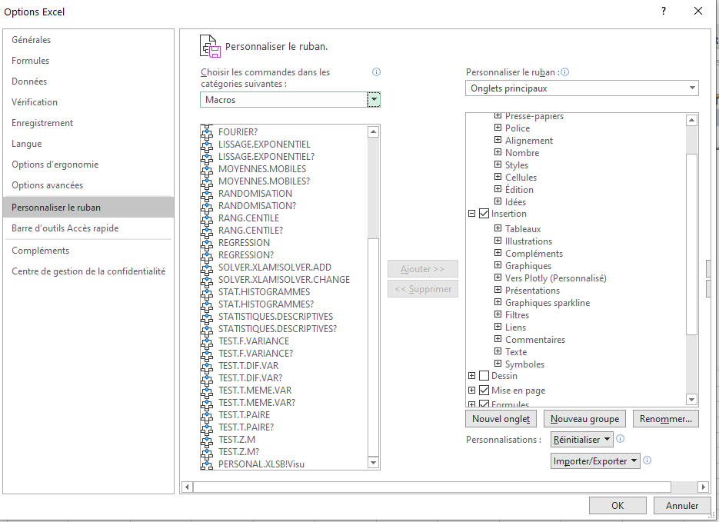
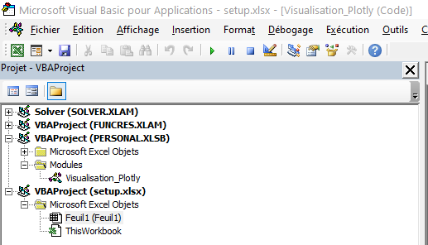
Bienvenue !
Bien suivre ligne à ligne le tutoriel ci-dessous :

1. Importer la macro
Alt + F11
CTRL + R
Dans la colonne de gauche, le champ VBAProject (PERSONAL.XLSB) est-il présent ? (voir image à droite)
> | Si oui : parfait
> | Si non : taper CTRL + G et insérer dans l'invite de commande qui apparaît en bas : Workbooks.Open(Application.StartupPath & "\Personal.xlsb") et appuyer sur entrée
> | Si ça ne marche toujours pas, il va falloir ruser un peu : enregistrer une macro dans la classeur des macros personnelles, ce qui va faire apparaître le dossier. (Vous pourrezpar la suite supprimer cette macro : clic droit sur le module où est sauvegardée la macro (sans doute appelé Module 1) et supprimer)
> | Aide à la création de macro : https://support.microsoft.com/fr-fr/office/cr%C3%A9er-et-enregistrer-toutes-vos-macros-dans-un-classeur-unique-66c97ab3-11c2-44db-b021-ae005a9bc790
Clic-droit sur VBAProject (PERSONAL.XLSB), cliquer sur importer, naviguer vers le dossier d'installation et sélectionner Visualisation.bas
Fermer Microsoft Visual Basic pour Applications

2. Ajouter le bouton
Sur Excel : Fichier, Options, Personaliser le ruban
Dans la colonne de gauche, sur le premier champ déroulant, choisir "Macros", puis dans le deuxième champ déroulant, sélectionner PERSONAL.XLSB!Visu (tout en bas probablement)
Dans la colonne de gauche, choisir le lieu d'insertion du nouveau bouton. Vous pouvez par exemple l'ajouter dans Insertion (clic sur le petit + pour dérouler le menu Insertion), juste après les Graphiques (clic sur Graphiques)
Cliquer sur insérer un Nouveau Groupe. Il apparaît dans le menu, sous Graphique. Renommer le groupe (par exemple : Vers Plotly)
Vous pouvez maintenant ajouter la macro en cliquant sur "Ajouter >>"
La macro est apparue sour le nouveau groupe. Cliquer sur la macro puis sur "Renommer" pour choisir un nom et une icône (par exemple, des courbes)
Fermer le menu des options. Vous allez pouvoir fermer Excel. Attention : une fenêtre va apparaître pour demander si vous voulez sauvegarderles modifications du classeur des macros personnelles. Cliquer sur Sauvegarder !!
C'est bon !

